長方形 せん断
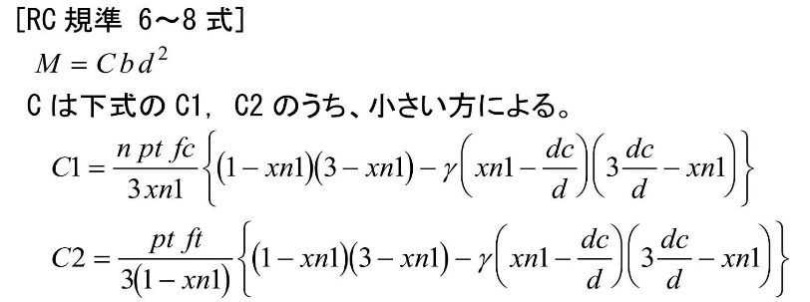
長方形梁の許容曲げモーメント

Fc
(N/mm2)
36 | SD295
b | D | dt | d | j=d・7/8
(mm) | (mm) | (mm) | (mm) | (mm)
650 | 2300 | 206 | 2094 | 1832

 |  |  |  | α | ｆｓ | α・ｆｓ
 |  |  |  | (kNm) | (N/mm2)
 |  |  |  | 1.57 | 0.85 | 1.3345

wft | b | use | at1(mm2) | x | pw
195 | 650 | 2-D13 | #NAME? | 150 | #NAME? | #NAME?
 |  |  |  |  | b・ｊ
 |  |  | b | j | (mm3)
 |  |  | 650 | 1832 | 1190963 | #NAME? | #NAME?

ft |  | n=Es/Ec
(N/mm2)
220 |  | 15
B | D | d | j=d・7/8 | b・ｊ
(mm) | (mm) | (mm) | (mm) | (mm3)
650 | 2300 | 2094 | 1832 | 1190963

 |  |  |  | α | ｆｓ | α・ｆｓ
 |  |  |  | (kNm) | (N/mm2)
 |  |  |  | 1.57 | 1.28 | 2.0096
１段目 |  | ２段目 |  | at=at1+at2 | ①かぶり
 | b | use | at1(mm2) | x | pw
295 | 650 | 3-D13 | #NAME? | 150 | #NAME? | #NAME?

 |  |  |  | b | j
 |  |  |  | 650 | 1832 | #NAME? | #NAME?

圧縮側
１段目 |  | ２段目 |  | ac=ac1+ac2 | ⑤かぶり | ⑥あばら筋径 | ⑦主筋半径 | ⑧ | dc
use | ac1(mm2) | @ | pw | (mm2) | (mm) | (mm) | (mm) | (mm) | (mm)
3-D19 | #NAME? | 100 | = | #NAME? | 50 | 13 | #NAME? | #NAME? | #NAME?
γ=ac/at | xn1 | xn | pt | ptb | C1 | C2 | C |  | Ma
 |  | (mm) | (%) | (%) | (N/mm2) | (N/mm2) | (N/mm2) |  | (kNm)
#NAME? | #NAME? | #NAME? | #NAME? | #NAME? | #NAME? | #NAME? | #NAME? | #REF! | #NAME?

 | ft: | 鉄筋の許容引張応力度
 | fc: | コンクリートの許容圧縮応力度
 | n: | ヤング係数比
 | D: | 梁のせい
 | d: | 有効せい（曲げ材の圧縮縁から引張鉄筋重心までの距離） |  |  |  |  | d=D-dt
 | j: | d・7/8
 | at: | 引張り鉄筋断面積
 | ac: | 圧縮鉄筋断面積
 | ④: | 引張り側１段目鉄筋心より引張り側鉄筋重心位置
 | ⑤: | 圧縮側1段目鉄筋心より圧縮鉄筋重心位置
 | dt: | 引張縁から引張鉄筋重心位置までの距離 |  |  |  |  | dt=①+②+③+④
 | dc: | 圧縮縁から圧縮鉄筋重心位置までの距離 |  |  |  |  | dc=⑤+⑥+⑦+⑧
 | γ: | 複筋比
 | xn1: | 中立軸比 xn1=xn/d
 | xn: | 中立位置（圧縮縁より）
 | pt: | 引張鉄筋比 |  | Pt=at/(B・d)
 | ptb: | つり合い鉄筋比
 | Ma: | 長方形梁の許容曲げモーメント

開口補強

長方形梁の許容曲げモーメント

ft | Fc | sfs | n=Es/Ec |  | B | D | d | j=d・7/8 | B・d2 | M=ft・at・j |  |  |  | 20 | 20
(N/mm2) | (N/mm2) |  |  |  | (mm) | (mm) | (mm) | (mm) | (mm3) | (kNm) | 2 | D10 | 15 | 25 | 25 | 25 |  | 25 | -10 | 10 | 35 | 3.5
345 | 21 |  | 15 |  | 350 | 600 | 487 | 426 | 82838788 | #REF! |  | D13 | 19.5 | 25 | 25 | 25 |  | 25 | -5.5 | 13 | 38 | 2.9230769231
上端筋 |  |  |  |  |  |  |  |  |  |  | D16 | 24 | 25 | 25 | 25 |  | 25 | -1 | 16 | 41 | 2.5625
１段目 |  | ①かぶり | ②あばら筋径 | dｔ | d | M上 |  |  |  |  |  |  | D19 | 28.5 | 25 | 25 | 25 |  | 28.5 | 0 | 19 | 47.5 | 2.5 | 51.3 | 3.8
use | at1(mm2) | (mm) | (mm) | (mm) | (mm) |  |  |  |  |  |  |  | D22 | 33 | 25 | 25 | 25 |  | 33 | 0 | 22 | 55 | 2.5 | 59.4 | 4.4
2/2-D19 | 1148 | 50 | D13 | 114 | 487 | 191 |  |  |  |  |  |  | D25 | 37.5 | 25 | 25 | 25 |  | 37.5 | 0 | 25 | 62.5 | 2.5 | 67.5 | 5
下端筋 |  |  |  |  |  |  |  |  |  |  | D29 | 43.5 | 25 | 25 | 25 |  | 43.5 | 0 | 29 | 72.5 | 2.5 | 78.3 | 5.8
１段目 |  | ①かぶり | ②あばら筋径 | dｔ | d | M上 |  |  |  |  | D32 | 48 | 25 | 25 | 25 |  | 48 | 0 | 32 | 80 | 2.5 | 86.4 | 6.4
use | at1(mm2) | (mm) | (mm) | (mm) | (mm) |  |  |  |  |  | D35 | 52.5 | 25 | 25 | 25 |  | 52.5 | 0 | 35 | 87.5 | 2.5 | 94.5 | 7
2/2-D19 | 1148 | 50 | D13 | 114 | 487 | 191 |  |  |  |  | D38 | 57 | 25 | 25 | 25 |  | 57 | 0 | 38 | 95 | 2.5 | 102.6 | 7.6
γ=ac/at | xn1 | xn | pt | ptb | C1 | C2 |  |  |  |  | D41 | 61.5 | 25 | 25 | 25 |  | 61.5 | 0 | 41 | 102.5 | 2.5 | 110.7 | 8.2
 |  | (mm) | (%) | (%) | (N/mm2) | (N/mm2) | (N/mm2) |  | (kNm)
#REF! | #NAME? | #NAME? | #REF! | #NAME? | #NAME? | #NAME? | #NAME? | #NAME? | #NAME?

M上 | M下 | L | Q1 | QL | Qu | d | M/(Qd) | M/(Qd)+0.12
191 | 0 | 5.4 | 35 | 70 | 105 | 487 | 3 | 3.12

 |  |  | ku | pt u | pt d | kp | Fc
 |  |  | 0.72 | 0.00066656878579 | #DIV/0! | #DIV/0! | 21 | #DIV/0!

 |  |  |  |  |  | H | D
 |  |  |  |  |  | 150 | 600 | 0.5975

 | as |  | θ
 | 2-D13 | #NAME? | 90 | #NAME? |  | 2/2-D19 |  | 113.5
 |  |  |  | b | c | ps
 |  |  |  | 350 | 32

 | Qsuo: | 有孔梁のせん断終局強度で,孔まわり部分で決まる値。 |  |  |  |  | N
 |  | M/(Qd)は3以上の場合には3とし，1以下のときは1とする。
 | ku: | 有効せいｄによる係数でｄ≧400㎜のときは0.72で一定。
 | kp: | 引張鉄筋比ptによる係数でkp=2.36(pt)0.23
 | b: | 梁幅
 | d: | 梁有効せい
 | j: | 応力中心距離
 | Fc: | コンクリートの設計基準強度
 | H: | 円孔の直径〔正方形孔の場合は，その外接円の直径〕
 |  | H/D≦1/3
 | ｐs: | 孔周囲の補強筋比
 |  | ps=Σ(as(sinθ+cosθ))/(bc)
 | as: | 孔の片側cの範囲内にある1組の補強筋の断面積
 | θ: | 孔周囲補強筋が材軸となす角度
 | pt: | 引張鉄筋比

 | fc: | コンクリートの許容圧縮応力度
 | n: | ヤング係数比
 | D: | 梁のせい
 | d: | 有効せい（曲げ材の圧縮縁から引張鉄筋重心までの距離） |  |  |  |  | d=D-dt
 | j: | d・7/8
 | at: | 引張り鉄筋断面積
 | ac: | 圧縮鉄筋断面積
 | ④: | 引張り側１段目鉄筋心より引張り側鉄筋重心位置
 | ⑤: | 圧縮側1段目鉄筋心より圧縮鉄筋重心位置
 | dt: | 引張縁から引張鉄筋重心位置までの距離 |  |  |  |  | dt=①+②+③+④
 | dc: | 圧縮縁から圧縮鉄筋重心位置までの距離 |  |  |  |  | dc=⑤+⑥+⑦+⑧
 | γ: | 複筋比
 | xn1: | 中立軸比 xn1=xn/d
 | xn: | 中立位置（圧縮縁より）
 | pt: | 引張鉄筋比 |  | Pt=at/(B・d)
 | ptb: | つり合い鉄筋比
 | Ma: | 長方形梁の許容曲げモーメント

 |  | 鉄筋の許容引張応力度

円形柱の曲げ
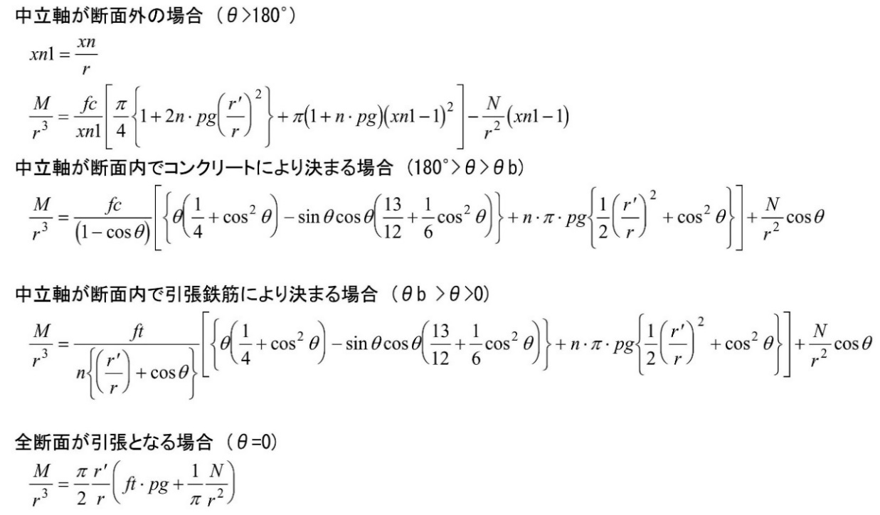
円形断面柱の許容曲げモーメント

位置 | D | dc | use | ag | fc | ft | N | n | θ | θb | Ma | M | 判定
A-1 | 462 | 111 | 6-D13 | #NAME? | 14 | 295 | 51 | 15 | #NAME? | #NAME? | #NAME? | 65 | #NAME?
A-2 | 500 | 130 | 5-D22 | #NAME? | 14 | 345 | 761 | 15 | #NAME? | #NAME? | #NAME? | 65 | #NAME?
A-3 | 500 | 130 | 5-D22 | #NAME? | 14 | 345 | 168 | 15 | #NAME? | #NAME? | #NAME? | 65 | #NAME?
A-4 | 462 | 111 | 5-D22 | #NAME? | 14 | 345 | 111 | 15 | #NAME? | #NAME? | #NAME? | 8 | #NAME?
A-5 | 462 | 111 | 5-D22 | #NAME? | 14 | 345 | 111 | 15 | #NAME? | #NAME? | #NAME? | 8 | #NAME?
B-1 | 500 | 270 | 6-D13 | #NAME? | 14 | 295 | 67 | 15 | #NAME? | #NAME? | #NAME? | 8 | #NAME?
B-2 | 500 | 270 | 6-D13 | #NAME? | 14 | 295 | 124 | 15 | #NAME? | #NAME? | #NAME? | 8 | #NAME?
B-3 | 500 | 270 | 6-D13 | #NAME? | 14 | 295 | 105 | 15 | #NAME? | #NAME? | #NAME? | 8 | #NAME?
B-4 | 500 | 270 | 6-D13 | #NAME? | 14 | 295 | 105 | 15 | #NAME? | #NAME? | #NAME? | 8 | #NAME?
B-5 | 500 | 270 | 6-D13 | #NAME? | 14 | 295 | 110 | 15 | #NAME? | #NAME? | #NAME? | 8 | #NAME?
C-1 | 500 | 270 | 6-D13 | #NAME? | 14 | 295 | 47 | 15 | #NAME? | #NAME? | #NAME? | 8 | #NAME?
C-2 | 500 | 270 | 6-D13 | #NAME? | 14 | 295 | 94 | 15 | #NAME? | #NAME? | #NAME? | 8 | #NAME?
C-3 | 500 | 270 | 6-D13 | #NAME? | 14 | 295 | 103 | 15 | #NAME? | #NAME? | #NAME? | 8 | #NAME?
C-4 | 500 | 270 | 6-D13 | #NAME? | 14 | 295 | 102 | 15 | #NAME? | #NAME? | #NAME? | 8 | #NAME?
C-5 | 500 | 270 | 6-D13 | #NAME? | 14 | 295 | 82 | 15 | #NAME? | #NAME? | #NAME? | 8 | #NAME?

 |  | D: | 柱の直径 |  |  |  | (mm)
 |  | dc: | 圧縮縁から圧縮鉄筋心までの距離 |  |  |  | (mm)
 |  | ag: | 全鉄筋断面積 |  |  |  | (mm2)
 |  | fc: | コンクリートの許容圧縮応力度 |  |  |  | (N/mm2)
 |  | ft: | 鉄筋の許容引張応力度 |  |  |  | (N/mm2)
 |  | N: | 設計軸力 |  |  |  | (kN)
 |  | n: | ヤング係数比
 |  | θ: | 中立軸位置を示す角度
 |  | θb: | 釣り合い中立軸位置を示す角度
 |  | Ma: | 円形断面柱の許容曲げモーメント |  |  |  | kNm
 |  | M: | 円形断面柱の曲げモーメント |  |  |  | kNm

